Hoja1
3036 | 3747 |  | 9742 | 822 | 1680
3061 | 7572 |  | 14364 | 1751 | 90670
0.9918327344 | 0.49484944532 |  | 68% | 0.46944603084 | 1.85%

periodo academico |  | periodo participacion 2 |  | periodo participacion
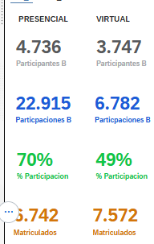
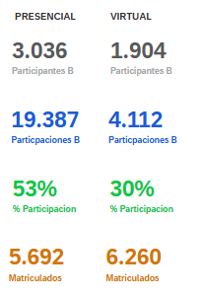
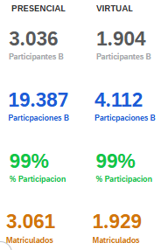

 |  |  |  |  |  | 4500
 |  |  |  |  |  | 5
 |  |  |  |  |  | 22500

